2.Pivot vc
 |  |  |  |  |  |  | หมายเหตุ การประเมินความสอดคล้องของโครงการกับปัจจัยเป็นการดำเนินการเบื้องต้น สำหรับใช้เป็นข้อมูลประกอบการจัดทำโครงการสำคัญ
องค์ประกอบและปัจจัย
 | 2561 | 2562 | 2563 | 2564 | 2565 | Grand Total
010301V01 |  | 3 | 8 | 25 |  | 36
010301F0101 |  | 2 | 3 |  |  | 5
010301F0102 |  | 1 | 5 | 25 |  | 31
010301V02 |  | 1 | 7 | 5 | 9 | 22
010301F0201 |  | 1 |  | 1 | 4 | 6
010301F0202 |  |  | 7 | 2 | 3 | 12
010301F0204 |  |  |  |  | 1 | 1
010301F0205 |  |  |  | 2 | 1 | 3
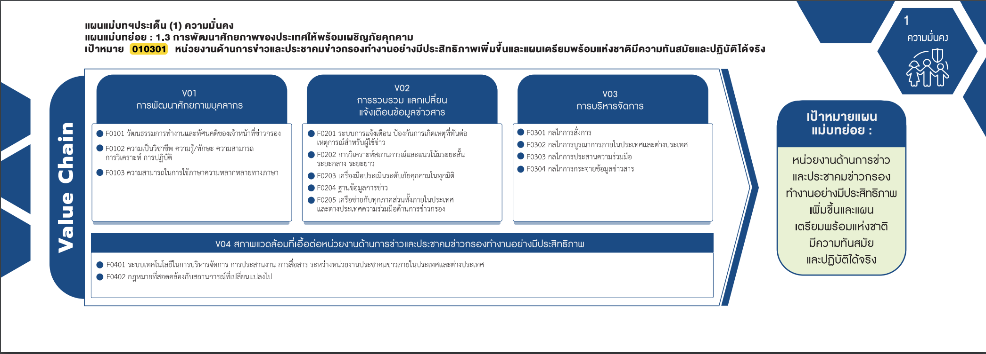
010301V03 |  |  | 2 | 2 | 3 | 7
010301F0302 |  |  |  |  | 1 | 1
010301F0303 |  |  | 1 | 2 | 2 | 5
010301F0307 |  |  | 1 |  |  | 1
010301V04 | 2 | 1 | 6 | 2 | 2 | 13
010301F0401 | 2 | 1 | 4 | 2 | 2 | 11
(5 โครงการ)
(6 โครงการ)
(0 โครงการ)
(1 โครงการ)
010301F0402 |  |  | 2 |  |  | 2
(31 โครงการ)
(12 โครงการ)
(5 โครงการ)
(blank) |  |  | 1 |  |  | 1
(1 โครงการ)
(1 โครงการ)
(blank) |  |  | 1 |  |  | 1
(0 โครงการ)
Grand Total | 2 | 5 | 24 | 34 | 14 | 79
รวม 36 โครงการ
รวม 22 โครงการ
(3 โครงการ)
รวม 7 โครงการ

(11 โครงการ)
(2 โครงการ)
รวม 13 โครงการ

โครงการที่ไม่สามารถใส่องค์ประกอบและปัจจัยได้
- 1 โครงการ

